Sheet1
序号 | 班级名称 | 课程代码 | 课程安排 | 任课教师 | 课程QQ群
 | 泛函分析与变分法 | MS000157 | 1-16周 星期二[3-5节] | 孙连友 | 642169089
1 | 现代信息论 | DB004105 | 1-16周 星期一[11-13节]无线谷A5号楼5315 | 王桥 | 419491921
2 | 网络信息论（全英文） | DB004110 | 1-16周 星期四[3-4节]无线谷A5号楼5315 | 康维 | 694779038
3 | 空时无线通信 | DB004205 | 1-16周 星期四[6-8节]无线谷A1号楼1208 | 高西奇,尤力 | 722257070
4 | 现代数字通信技术 | DB004207 | 1-16周 星期三[6-8节]九龙湖纪忠楼Y311 | 赵春明 | 
5 | 现代数字通信技术（非全） | DB004207 | 1-16周 星期六[6-8节]中山院211 | 沈弘 | 863209754
6 | 移动通信网络原理 | DB004208 | 1-16周 星期二[6-8节]无线谷A1号楼1208 | 王向阳 | 
7 | 移动通信系统仿真原理与方法 | DB004211 | 1-11周 星期二[11-13节]九龙湖纪忠楼Y303 | 王闻今,尤力 | 420102125
8 | 网络编码基础与应用（全英文） | DB004217 | 5-15周 星期一[3-5节]无线谷A1号楼1208 | 刘楠 | 631393722
9 | 人工智能与MIMO通信 | DB004224 | 1-8周 星期五[4-5节]无线谷A1号楼1208 | 许威 | 757618518
10 | 凸优化理论方法 | DB004225 | 5-15周 星期一[6-8节]无线谷A1号楼1208 | 王家恒
11 | 工程电磁学与计算电磁学 | DB004301 | 1-12周 星期一[3-5节]中山院211 | 崔铁军,马慧锋 | 
12 | 微波毫米波电路与网络 | DB004302 | 1-11周 星期三[6-8节]九龙湖纪忠楼Y403 | 周健义 | 737198008
13 | 微波毫米波电路集成新技术 | DB004304 | 1-11周 星期二[6-8节]无线谷A3号楼3206 | 陈继新,蔡龙珠 | 
14 | 毫米波无线通信 | DB004308 | 5-15周 星期四[11-13节]无线谷A3号楼3303 | 王海明
15 | 天线研讨 | DB004310 | 5-15周 星期一[6-8节]中山院211 | 殷晓星,李顺礼 | 线下
16 | 量子计算 | DB004311 | 1-11周 星期五[3-5节]无线谷A3号楼3206 | 余旭涛 | 945947162
17 | VLSI设计 | DB004401 | 6-16周 星期五[6-8节]九龙湖纪忠楼Y302 | 胡庆生
18 | 集成电路的器件工艺和模型 | DB004404 | 1-11周 星期四[6-8节]无线谷A4号楼4209 | 黄风义 | 625776844
20 | 现代数字信号处理(1)（1班） | MS004103 | 1-16周 星期四[6-8节]九龙湖纪忠楼Y312 | 杨绿溪 | 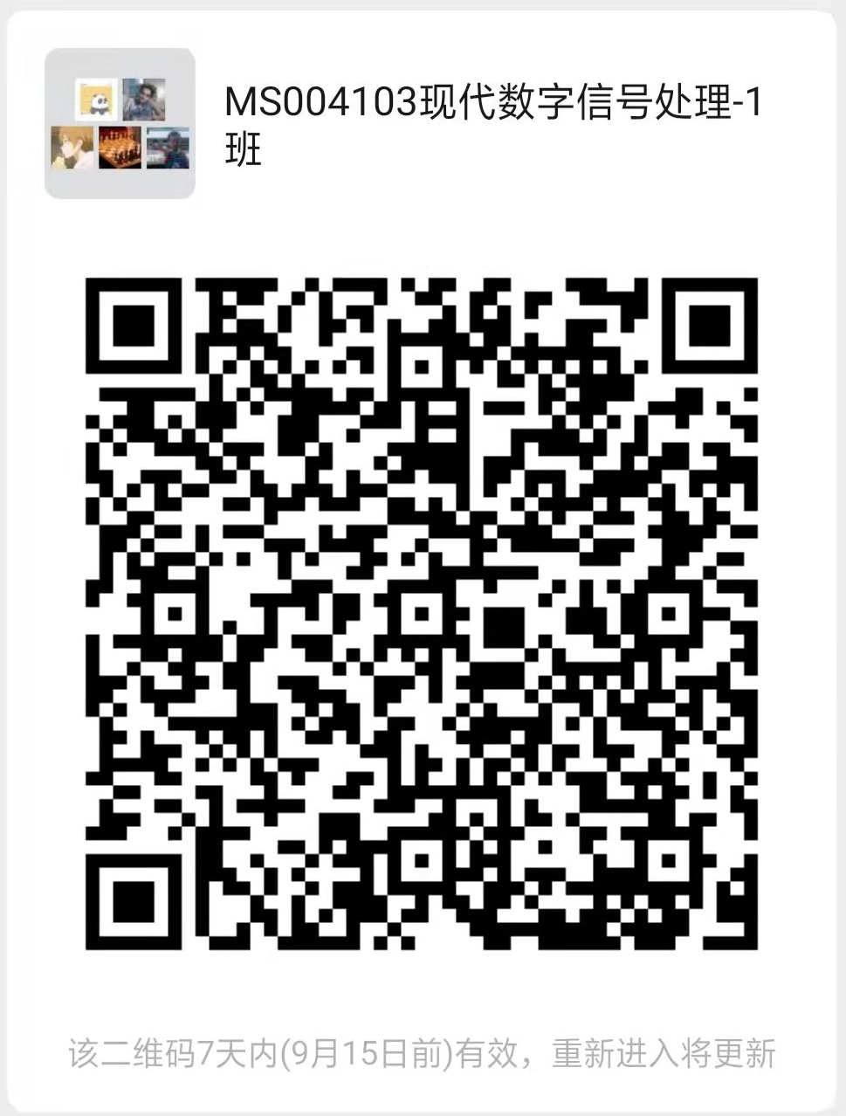
21 | 现代数字信号处理(1)（2班） | MS004103 | 1-16周 星期四[6-8节]九龙湖纪忠楼Y410 | 赵嘉宁,衡伟 | 543601752
22 | 现代数字信号处理(1)（3班） | MS004103 | 1-16周 星期四[6-8节]九龙湖纪忠楼Y406 | 刘升恒 | 581568077
23 | 现代数字信号处理(1)（无锡班） | MS004103 | 1-16周 星期五[3-5节]无锡新吴校区-致知堂-104 | 蒋忠进 | 606737034
24 | 语音信号处理（九龙湖班） | MS004104 | 1-11周 星期三[6-8节]九龙湖纪忠楼Y406 | 王开 | 686840557
25 | 语音信号处理（无锡班） | MS004104 | 1-11周 星期一[3-5节]无锡新吴校区-东南院-502 | 赵力,王开 | 797955843
26 | 机器学习与进化计算 | MS004111 | 1-11周 星期三[6-8节]九龙湖纪忠楼Y409 | 徐琴珍 | 631266101
27 | 声学原理（九龙湖班） | MS004120 | 1-11周 星期五[6-8节]九龙湖纪忠楼Y408 | 韩宁 | 994790497
28 | 随机过程（九龙湖1班） | MS004201 | 1-16周 星期二[2-4节]九龙湖纪忠楼Y213 | 陈明 | 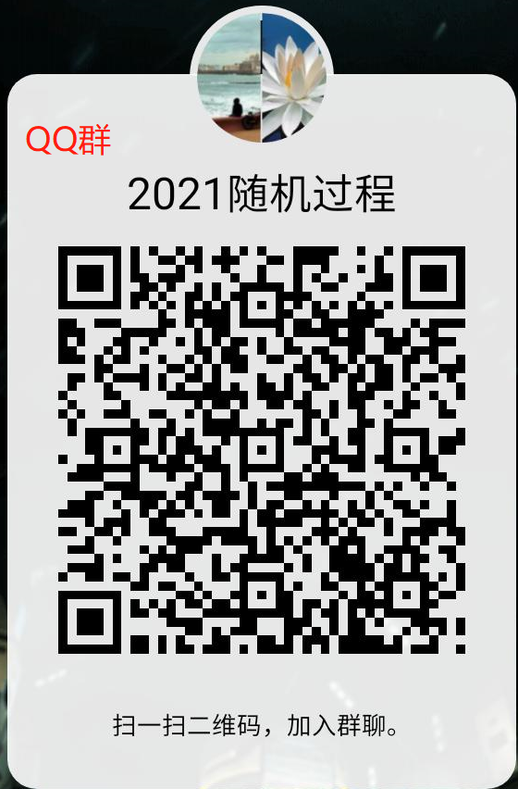
29 | 随机过程（九龙湖2班） | MS004201 | 1-16周 星期二[2-4节]九龙湖纪忠楼Y310 | 潘怡瑾 | 567791459
30 | 随机过程（无锡班） | MS004201 | 1-16周 星期四[3-5节]无锡新吴校区-东南院-502 | 王俊波 | 758227580
31 | 现代移动通信技术 | MS004205 | 5-15周 星期四[2-4节]无线谷A1号楼1208 | 朱鹏程 | 754316527
32 | 电子信息企业实践（九龙湖班） | MS004220 | 5-15周 星期三[3-5节]九龙湖纪忠楼Y214 | 王捷,俞菲
33 | 电子信息企业实践（无锡班） | MS004220 | 5-15周 星期四[6-8节]无锡国际校区J1-308 | 李佳珉,王向阳 | 653389412
34 | 模拟电路设计与实现（全英文鲁汶班） | MS004224 | 5-15周 星期二[6-8节]无锡新吴校区-东南院-507 | 李连鸣
35 | 面向信号处理的模拟及混合信号电子线路（全英文鲁汶班） | MS004225 | 5-15周 星期一[2-4节]无锡新吴校区-东南院-507 | 吴旭
36 | 数字通信系统分析（鲁汶班） | MS004226 | 5-12周 星期四[6-9节]无锡新吴校区-东南院-306 | 李春国 | 585691916
37 | 数字平台设计（鲁汶班） | MS004227 | 1-16周 星期二[1-2节]无锡新吴校区-东南院-307 | 胡庆生 | 679846261
38 | 面向电信系统应用的射频模块设计（全英文鲁汶班） | MS004233 | 5-15周 星期一[6-8节]无锡国际校区J1-308 | 李连鸣
39 | 通信与信息系统用数字信号处理（鲁汶班） | MS004234 | 1-11周 星期三[3-5节]无锡新吴校区-致知堂-102 | 王东明 | 378032087
40 | 微波网络与天线（鲁汶班） | MS004235 | 1-11周 星期五[2-4节]无锡新吴校区-东南院-307 | 刘震国 | 192209460
41 | 5G移动通信系统 | MS004237 | 1-16周 星期四[11-12节]九龙湖纪忠楼Y213 | 高西奇 | 
42 | 电磁场工程的数学基础（九龙湖班） | MS004302 | 1-16周 星期四[6-8节]九龙湖纪忠楼YF101 | 李卫东 | 629135960
43 | 电磁场工程的数学基础（四牌楼班） | MS004302 | 1-16周 星期五[3-5节]中山院214 | 蒋卫祥 | 729406214
44 | 电磁场工程的数学基础（无锡班） | MS004302 | 1-16周 星期三[2-4节]无锡新吴校区-东南院-307 | 李卫东,蒋卫祥 | 560906676
45 | 微波网络（九龙湖班） | MS004303 | 1-16周 星期二[3-5节]无线谷A3号楼3206 | 朱晓维 | 
46 | 微波网络（四牌楼班） | MS004303 | 1-16周 星期三[6-8节]中山院214 | 沈一竹 | 695291672
47 | 微波网络（无锡班） | MS004303 | 1-16周 星期四[6-8节]无锡新吴校区-东南院-307 | 殷晓星,李顺礼 | 524376380
48 | 高等工程电磁场理论（全英文九龙湖班） | MS004304 | 1-16周 星期五[6-8节]无线谷A3号楼3206 | 郝张成,蒋之浩 | 853955172
49 | 高等工程电磁场理论（全英文四牌楼班） | MS004304 | 1-16周 星期五[6-8节]中山院214 | 程强 | 948510412
50 | 高等工程电磁场理论（全英文无锡班） | MS004304 | 1-16周 星期三[6-8节]无锡新吴校区-东南院-307 | 张彦,蒋之浩 | 699792079
51 | 雷达成像与探测技术 | MS004318 | 1-11周 星期四[2-4节]无线谷A3号楼3206 | 徐刚 | 777096682
52 | VLSI设计技术（九龙湖） | MS004401 | 1-16周 星期四[3-5节]九龙湖纪忠楼YF301 | 朱恩 | 798974982
53 | VLSI设计技术（无锡班） | MS004401 | 1-16周 星期一[7-9节]无锡新吴校区-致知堂-102 | 胡庆生 | 111648362
54 | 射频集成电路设计基础（九龙湖班） | MS004404 | 1-16周 星期三[6-8节]九龙湖纪忠楼Y310 | 李智群 | 
55 | 射频集成电路设计基础（无锡班） | MS004404 | 1-16周 星期四[6-8节]无锡新吴校区-致知堂-103 | 李智群 | 
56 | CMOS模拟集成电路分析与设计 | MS004405 | 1-16周 星期二[2-4节]九龙湖纪忠楼Y410 | 王欢 | 592176161

